Sheet1
 | PETG
 | 중량(g) | 가로1(mm) | 가로2(mm) | 가로3(mm) | 세로(mm) | 높이1(mm) | 높이2(mm) | 높이3(mm) | 인장강도(kgf/mm^2)
1.1 | 1.44 | 9.61 | 3.26 | 9.51 | 63.4 | 3.05 | 3.04 | 3.04 | 1.23
1.2 | 1.39 | 9.6 | 3.25 | 9.56 | 63.4 | 3.11 | 3.03 | 3.06 | 1.06
1.3 | 1.33 | 9.47 | 3.17 | 9.5 | 63.39 | 2.83 | 3.03 | 3.24 | 0.997
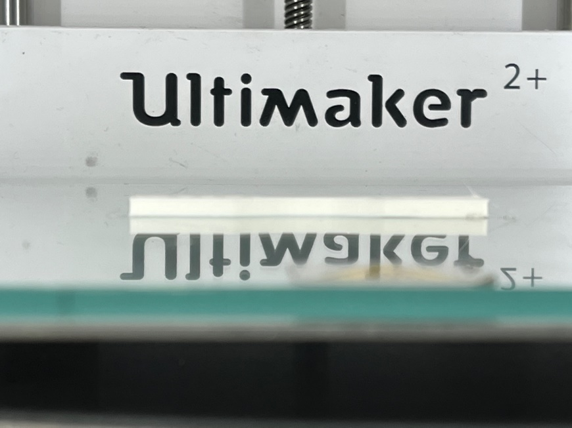
5.1 | 1.69 | 9.6 | 3.28 | 9.64 | 63.37 | 3.08 | 3.12 | 3.1 | 1.567
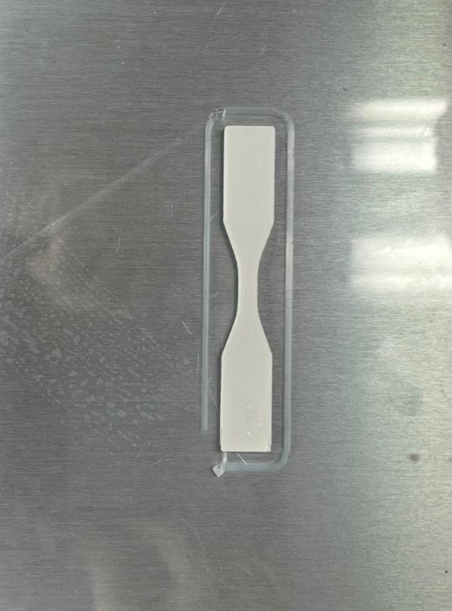
5.2 | 1.67 | 9.58 | 3.25 | 9.58 | 63.4 | 3.12 | 3.11 | 3.07 | 1.523
가로1(숫자있는 쪽)
가로1(숫자있는 쪽)
5.3 | 1.66 | 9.61 | 3.26 | 9.59 | 63.42 | 3.11 | 3.11 | 3.04 | 1.437
가로1(숫자있는 쪽)
9.1 | 1.54 | 9.69 | 3.36 | 9.64 | 63.42 | 3.11 | 2.99 | 2.65 | 1.57
9.2 | 1.62 | 9.75 | 3.4 | 9.75 | 63.5 | 3.12 | 3.06 | 3.07 | 1.493
세로
9.3 | 1.61 | 9.63 | 3.39 | 9.67 | 63.45 | 3.05 | 3.07 | 3.04 | 1.58
10.1 | 1.03 | 9.48 | 3.14 | 9.53 | 63.37 | 2.73 | 2.73 | 2.88 | 0.78
10.2 | 1.04 | 9.46 | 3.12 | 9.535 | 63.21 | 2.75 | 2.77 | 2.9 | 0.803
10.3 | 1.03 | 9.42 | 3.15 | 9.38 | 63.48 | 2.93 | 2.84 | 2.88 | 0.653
가로2
가로2
가로2
11.1 | 1.28 | 9.51 | 3.16 | 9.4 | 63.4 | 3.06 | 2.89 | 3.03 | 0.957
11.2 | 1.3 | 9.45 | 3.11 | 9.37 | 63.33 | 3.15 | 2.92 | 3.01 | 1.023
높이2
높이3
11.3 | 1.31 | 9.35 | 3.11 | 9.4 | 63.41 | 3.04 | 2.93 | 3.06 | 0.99
가로3
가로3
가로3
높이1
12.1 | 1.51 | 9.65 | 3.27 | 9.63 | 63.49 | 3.07 | 3.1 | 3.09 | 1.453
12.2 | 1.48 | 9.61 | 3.23 | 9.54 | 63.4 | 3.29 | 3.13 | 3.15 | 1.373
12.3 | 1.48 | 9.57 | 3.2 | 9.5 | 63.35 | 3.11 | 3.13 | 3.12 | 1.233
14.1 | 1.75 | 9.67 | 3.33 | 9.51 | 63.29 | 3.12 | 3.12 | 3.09 | 1.627
14.2 | 1.72 | 9.63 | 3.26 | 9.59 | 63.36 | 3.12 | 3.14 | 3.13 | 1.62
14.3 | 1.55 | 9.56 | 3.28 | 9.54 | 63.32 | 3.01 | 2.73 | 2.64 | 1.457
18.1 | 1.41 | 9.61 | 3.27 | 9.61 | 63.39 | 2.98 | 3 | 3.01 | 1.27
18.2 | 1.41 | 9.8 | 3.45 | 9.79 | 63.57 | 3 | 2.99 | 3 | 1.33
18.3 | 1.41 | 9.65 | 3.34 | 9.65 | 63.42 | 2.94 | 2.95 | 2.94 | 1.297
19.1 | 1.25 | 9.5 | 3.16 | 9.45 | 63.27 | 3.18 | 3.13 | 3.13 | 0.88
19.2 | 1.34 | 9.92 | 3.23 | 9.52 | 63.45 | 3.08 | 3.1 | 3.1 | 1.207
19.3 | 1.25 | 9.6 | 3.21 | 9.46 | 63.37 | 3.12 | 3.12 | 3.12 | 1.077
19.4 | 1.38 | 9.52 | 3.24 | 9.47 | 63.42 | 3.11 | 3.1 | 3.1 | 1.213
24.1 | 1.6 | 9.71 | 3.36 | 9.64 | 63.45 | 3.11 | 3.14 | 3.14 | 1.563
24.2 | 1.57 | 9.71 | 3.3 | 9.6 | 63.47 | 3.1 | 3.15 | 3.15 | 1.58
24.3 | 1.55 | 9.63 | 3.33 | 9.56 | 63.42 | 3.14 | 3.13 | 3.12 | 1.39
25.1 | 1.71 | 9.79 | 3.4 | 9.67 | 63.62 | 3.11 | 3.08 | 3.07 | 1.503
25.2 | 1.69 | 9.61 | 3.33 | 9.55 | 63.72 | 3.07 | 3.05 | 3.12 | 1.487
25.3 | 1.69 | 9.6 | 3.31 | 9.61 | 63.48 | 3.09 | 3.06 | 3.08 | 1.7
27.1 | 1.53 | 9.65 | 3.33 | 9.7 | 63.45 | 3.11 | 3.12 | 3.13 | 1.507
27.2 | 1.52 | 9.57 | 3.52 | 9.56 | 63.37 | 3.16 | 3.14 | 3.15 | 1.49
27.3 | 1.48 | 9.61 | 3.31 | 9.56 | 63.5 | 3.18 | 3.14 | 3.16 | 1.46

